Schema GREEN ENERBRAS
TRI STAR ENERGY LTDA
Brasil
NEW LIFE Sàrl
Luxembourg
 |  |  |  |  |  |  |  |  |  | CAPITAL CONTRIBUTION

 |  |  |  |  |  |  |  |  |  |  |  | GENERAL PARTNER
GENERAL PARTNER |  |  | CNPJ: 59.950.505/0001-60 |  |  |  | GENERAL PARTNER |  | CNPJ: 08.353.637/0001-73 | 1,000.00 € | 0.3831% | NEW LIFE Sàrl
Socio OSTENSIVO |  |  |  |  |  |  | 31.000 EUR |  |  | 1,000.00 € | 0.3831%
5.250 R$ |  | 0,218273% |  |  |  |  |  |  |  |  |  | LIMITED PARTNERS
 |  |  |  |  |  |  |  |  |  | 20,000.00 € | 7.6628% | Greta ZANIBONI
 |  |  |  |  |  |  |  |  |  | 20,000.00 € | 7.6628% | Elisa ZANIBONI
 |  |  |  |  |  |  |  |  |  | 20,000.00 € | 7.6628% | Enrico TUBIA
TRI STAR ENERBRAS ONE SCP
Brasil
GREEN ENERBRAS ONE SCSp
Luxembourg
 |  |  |  |  |  |  |  |  |  | 20,000.00 € | 7.6628% | Silvia TUBIA
 |  |  |  |  |  |  |  |  |  | 40,000.00 € | 15.3257% | Edoardo TUBIA
 |  |  |  |  |  |  |  |  |  | 40,000.00 € | 15.3257% | Salvatore DESIDERIO
 |  |  |  |  |  |  |  |  |  | 20,000.00 € | 7.6628% | Stefano BERTOZZI
GESTORE |  |  | CNPJ: 61.284.818/0001-78 |  |  |  | Socio PARTECIPANTE |  | CNPJ: 60.982.247/0001-82 | 20,000.00 € | 7.6628% | Maria DE MIGUEL BELLVIS
2.405.250 R$ |  |  |  |  |  |  | 2.400.000 R$ | 99.78173% |  | 40,000.00 € | 15.3257% | Marco STERZI
 |  |  |  |  |  |  |  |  |  | 20,000.00 € | 7.6628% | Giovanni MILETTI
 |  |  |  |  |  |  |  |  |  | 260,000.00 € | 99.6169%

 |  |  |  |  |  |  |  |  |  | 261,000.00 € | 100.0000%

 | USINA 01 |  |  | USINA xx

B & D SOLUCOES ENERGETICAS LTDA
Brasil
SGGS - SOLUCOES GLOBAIS DE GERACAO SOLAR LTDA
Brasil

 |  | CNPJ: 41.680.512/0001-23 |  |  |  | CNPJ: 63.724.813/0001-44
GENERAL CONTRACTOR |  |  |  |  | MAINTENANCE

Tri Star Enerbras SCP
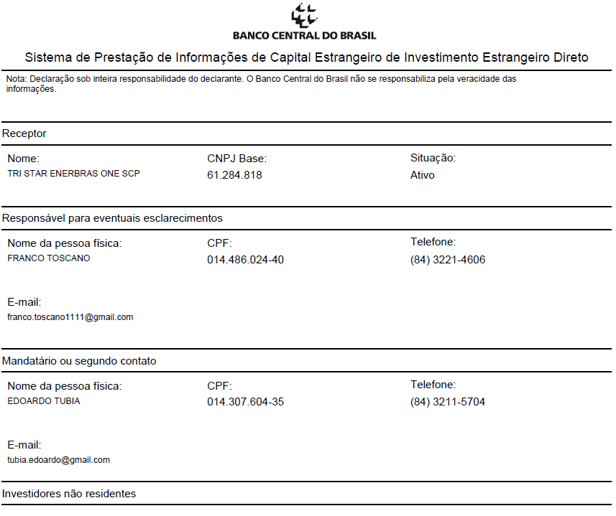
BRASIL | TRI STAR ENERBRAS ONE SCP

NOME EMPRESARIAL | TRI STAR ENERBRAS ONE SCP (Sociedade em Conta de Participaçao)
Data de abertura

Atividade economica principal | 35.11-5-01 - Geraçao de energia elétrica
Atividade economica secundaria | 43.21-5-00 - Instalaçao e manutençao elétrica
Codigo natureza juridica | 212-7 - Sociedade em Conta de Participaçao

Lograduro | Avenida Engenheiro Roberto Freire
 | 1962, Loja 13 Cond. Seaway Shopping
 | CEP 59.082-095
 | Capim Macio - Natal (RN)

CONTA BANCO | 348 - BANCO XP SA
 | Agencia 0001
 | Conta Digital - 18638574 (Conta corente)

Mail | franco.toscano1111@gmail.com | 0055 (84) 3221-4606

CNPJ | 61.284.818/0001-78 | MATRIZ | ATIVO

CAPITAL SOCIAL | R$ 2,405,250.00 |  | % | Valor aporte

SOCIOS | TRI STAR ENERGY LTDA |  | 0.22% | R$ 5,250.00
31 - Socio Ostensivo | CNPJ/MF: 59.950.505/0001-60

 | FRANCO TOSCANO
 | 05 - Administrador
 | CPF: 014.486.024-40

SOCIOS | GREEN ENERBRAS ONE SCSp |  | 99.78% | R$ 2,400,000.00
Socio Participante | CNPJ/MF: 60.982.247/0001-82

 | EDOARDO TUBIA
 | Gerente Administrador
 | CPF: 014.307.604-35
 |  |  | 100.00% | R$ 2,405,250.00

 | TRI STAR ENBERGY rimarrà sempre con 5,250 R$ di capitale sottoscritto (quindi a termine con una percentuale di meno dell'uno per cento)
 | Mentre la Lussemburghese mano a mano che invierà il capitale si troverà con una percentuale fino al 99% del capitale.
 | La distribuzione degli utili invece sarà, come da accordi sottoscritti, disallineata con il 17,50% per Tri Star
 | e l'82,5% per la lussemburghese.

